Estadistica


Ministerio de Industria, Comercio y Mipymes
Dirección de Fomento y Desarrollo de la Artesanía Nacional (FODEARTE)

Servicio de Diseño y Elaboración de Prototipos Artesanales
Trimestre Julio-Septiembre 2021

 | 0
Total | 0

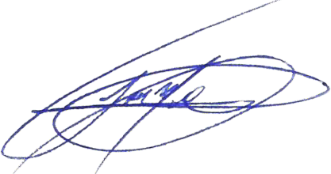

_______________________________
José Miguel Carreras
Diseñador Grafico
Taller de Diseño y prototipos Artesanales

Tabla Servicio de Diseño y Elab
Ministerio de Industria, Comercio y Mipymes
Dirección de Fomento y Desarrollo de la Artesanía Nacional
(FODEARTE)

División de Prototipos Artesanales
Servicio de Diseño y Elaboración de Prototipos Artesanales
ESTADISTICAS
PERIODO JULIO - SEPTIEBRE 2021

Solicitudes | Descripción | Total
0 | Ninguna actividad | 0

No. | Servicio | Solicitudes
0 | No se ha brindado ningún servicio de diseño o elaboración de Prototipos de objetos artesanales en este periodo | 0

